37 耕地面積（農家１戸当たり）
37 耕地面積（農家１戸当たり）

 | 時点 2025(R7)年7月（毎年）
 | 単位 ha |  |  |  |  |  |  |  | 偏差値 |  | 49.9
順位 |  | 都道府県名 |  | 数 値 |  |  | 順位 | 都道府県名 |  | 数 値

 |  | 0 | 全 国 |  | 2.43 | 0.0 | 24 | 0 | 長 崎 |  | 1.58
1 |  | 0 | 北海道 |  | 30.14 | 0.0 | 25 | 0 | 埼 玉 |  | 1.56
2 |  | 0 | 青 森 |  | 4.00 | 0.0 | 26 | 0 | 山 口 |  | 1.55
3 |  | 0 | 秋 田 |  | 3.91 | 0.0 | 27 | 0 | 群 馬 |  | 1.48
4 |  | 0 | 富 山 |  | 3.29 | 0.0 | 28 | 0 | 鳥 取 |  | 1.38
5 |  | 0 | 宮 城 |  | 2.97 | 0.0 | 29 | 0 | 島 根 |  | 1.29
6 |  | 0 | 山 形 |  | 2.81 | 0.0 | 30 | 0 | 高 知 |  | 1.24
7 |  | 0 | 岩 手 |  | 2.75 | 0.0 | 31 | 0 | 愛 媛 |  | 1.23
8 |  | 0 | 新 潟 |  | 2.65 | 0.0 | 32 | 0 | 岡 山 |  | 1.21
9 |  | 0 | 佐 賀 |  | 2.64 | 0.0 | 33 | 0 | 和歌山 |  | 1.20
10 |  | 0 | 栃 木 |  | 2.60 | 0.0 | 34 | 0 | 愛 知 |  | 1.17
11 |  | 0 | 福 井 |  | 2.45 | 0.0 | 35 | 0 | 長 野 |  | 1.15
12 |  | 0 | 沖 縄 |  | 2.43 | 0.0 | 36 | 0 | 京 都 |  | 1.14
13 |  | 0 | 石 川 |  | 2.37 | 0.0 | 37 | 0 | 静 岡 |  | 1.12
14 |  | ◎ | 千 葉 |  | 2.35 | 0.0 | 38 | 0 | 広 島 |  | 1.10
15 |  | 0 | 鹿児島 |  | 2.26 | 0.0 | 39 | 0 | 岐 阜 |  | 1.09
16 |  | 0 | 滋 賀 |  | 2.24 | 0.0 | 40 | 0 | 徳 島 |  | 1.07
17 |  | 0 | 茨 城 |  | 2.18 | 0.0 | 41 | 0 | 兵 庫 |  | 1.05
18 |  | 0 | 熊 本 |  | 2.14 | 0.0 | 42 | 0 | 香 川 |  | 0.95
19 |  | 0 | 福 島 |  | 2.12 | 0.0 | 43 | 0 | 神奈川 |  | 0.83
20 |  | 0 | 宮 崎 |  | 2.00 | 0.0 | 43 | 0 | 奈 良 |  | 0.83
21 |  | 0 | 福 岡 |  | 1.87 | 0.0 | 45 | 0 | 山 梨 |  | 0.82
22 |  | 0 | 大 分 |  | 1.65 | 0.0 | 46 | 0 | 東 京 |  | 0.62
23 |  | 0 | 三 重 |  | 1.64 | 0.0 | 47 | 0 | 大 阪 |  | 0.57
耕地面積 （農家1戸当たり）
北海道 | 30.14
青 森 | 4.00
岩 手 | 2.75
宮 城 | 2.97
秋 田 | 3.91
山 形 | 2.81
福 島 | 2.12
茨 城 | 2.18
栃 木 | 2.60
群 馬 | 1.48
埼 玉 | 1.56
千 葉 | 2.35
東 京 | 0.62
神奈川 | 0.83
新 潟 | 2.65
富 山 | 3.29
石 川 | 2.37
福 井 | 2.45
山 梨 | 0.82
長 野 | 1.15
岐 阜 | 1.09
静 岡 | 1.12
愛 知 | 1.17
三 重 | 1.64
滋 賀 | 2.24
京 都 | 1.14
大 阪 | 0.57
兵 庫 | 1.05
奈 良 | 0.83
和歌山 | 1.20
鳥 取 | 1.38
島 根 | 1.29
岡 山 | 1.21
広 島 | 1.10
山 口 | 1.55
徳 島 | 1.07
香 川 | 0.95
愛 媛 | 1.23
高 知 | 1.24
福 岡 | 1.87
佐 賀 | 2.64
長 崎 | 1.58
熊 本 | 2.14
大 分 | 1.65
宮 崎 | 2.00
鹿児島 | 2.26
沖 縄 | 2.43

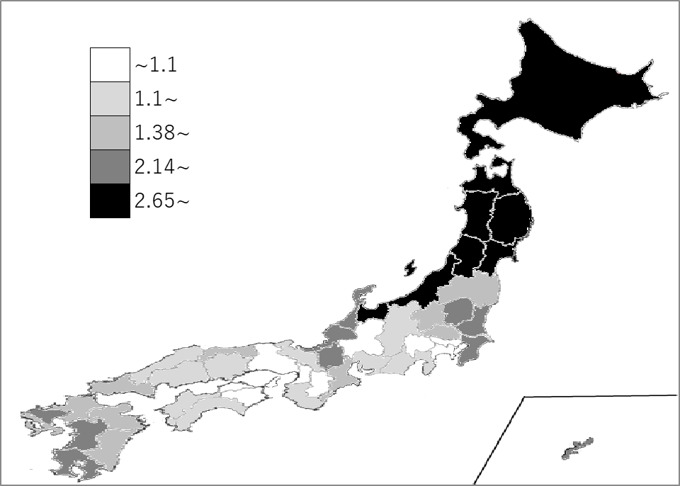
千葉県の推移
令和3年 | 2.41 | 14
令和4年 | 2.39 | 14
令和5年 | 2.35 | 14
令和6年 | 2.35 | 14
令和7年 | 2.35 | 14

《備 考》 ・資料出所 農林水産省「令和7年耕地面積」「2020年農林業センサス」 ・算出方法 耕地面積(R7.7.15)÷総農家数(R2.2.1) ・参 考 千葉県の耕地面積は、119,300haで10位。全国は、4,239,000ha。

